개요
Maple 카페주문관리 시스템
1) 목표
-카페메뉴를 주문하고 매출을 관리하는 시스템
-팀원모두가 화면 하나씩 담당
사용자
로그인
주문
주문현황
매출현황
매출차트
Maple 주문관리시스템
카페메뉴
직원관리
Pycharm
Python
Windows
Bootstrap Template
Html
jQuery
Css
javascript
Highchart
ORM
Request
Response
DB
주문정보
주문상세
카페메뉴
직원정보
사용자정보
Database
(SQLite)
Web Server
(Django)
Client

ERD
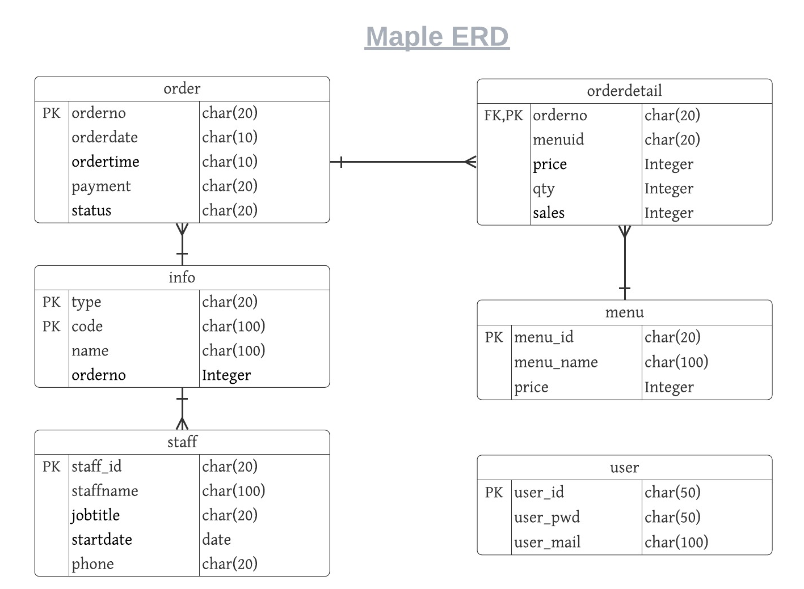

로그인
ID

PASSWORD

로그인 | 비회원 | 회원가입 | 직원

주문
고객 메뉴
회원가입
테이블예약
주문
직원 메뉴
회원가입
테이블예약
매출현황
카페메뉴
직원관리

주문현황
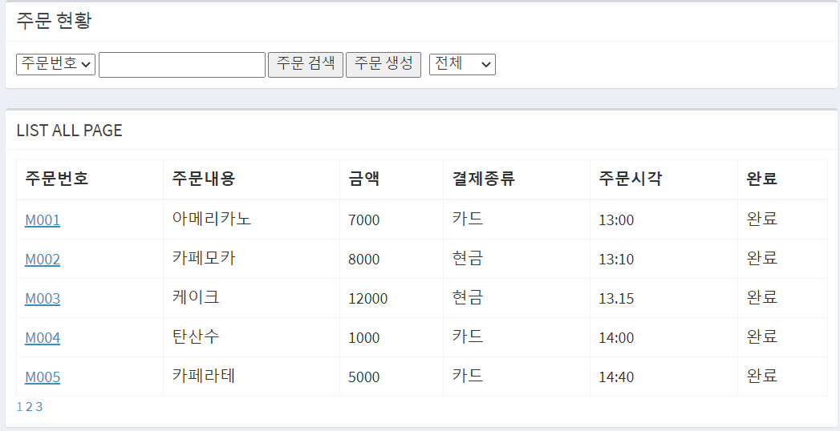

시나리오
● 프로세스
1. 랜딩페이지로 들어온다.
(http://localhost8000/maple/
2. 랜딩 페이지에서 점원 로그인
점원관리는 장고 Admin User 모듈로 이용
3. 주문관리 화면으로 이동
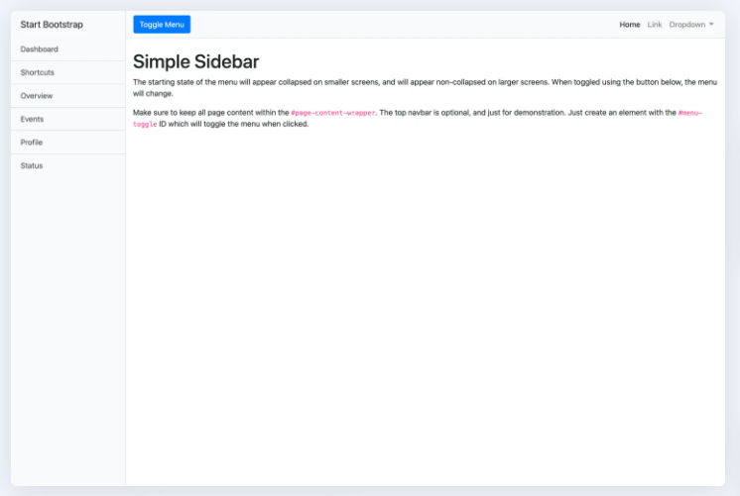

랜딩페이지

로그인

주문관리 화면

테이블예약
테이블예약

A
B
C

 | 테이블 | 시간 | 예약자
FALSE | A | 10시~12시 | 하늘찬
FALSE | A | 12시~2시
FALSE | A | 2시~4시
FALSE | A | 4시~6시
TRUE | A | 6시~8시
FALSE | B | 10시~12시 | 이로운
FALSE | B | 12시~2시
FALSE | B | 2시~4시
FALSE | B | 4시~6시
TRUE | B | 6시~8시
FALSE | C | 10시~12시
FALSE | C | 12시~2시
FALSE | C | 2시~4시 | 조아라
FALSE | C | 4시~6시
FALSE | C | 6시~8시
* 노란색 부분만 선택가능
 |  |  |  | 예약 | 예약취소

